系统设置&权限，导出，导入优化
系统设置&权限，导出，导入优化 |  |  |  |  |  | 测试总数量 | 5
测试平台 |  |  |  | 测试日期 |  | Pass | 5
系统&版本 |  |  |  | 最后更新 |  | Fail | 0
文档编写人 |  |  |  | 文档测试人 |  | N/A | 0
策划负责人 |  |  |  | 审阅人员
参考档

序号 | 平台 | 模块 | 功能点 | 前置条件（测试点） | 操作步骤 | 预期结果 | 测试结果 | 备注
1 | 账服 | 系统设置-权限 | 导出权限是否有新增字段 | / | 1、点击【导出配置】按钮 | 1、导出的配置中包含以下字段，且数据正确 a 、站内信发送金币上限 b、每日修改玩家密码次数 c、每周修改玩家密码次数 d、每月修改玩家密码次数 | pass | 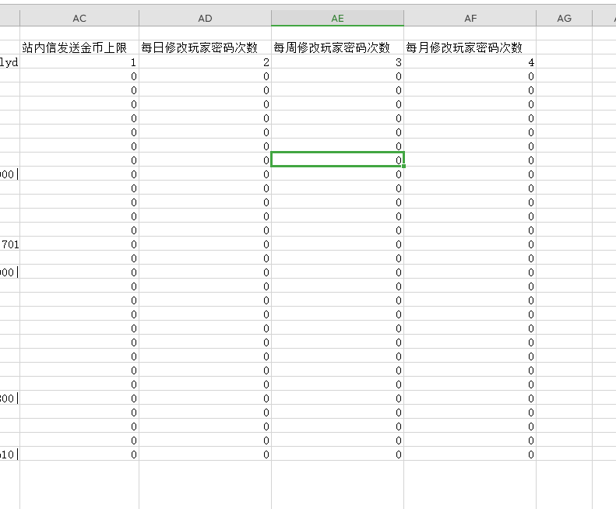
3 |  |  | 导入新增字段设置成功 | 1、点击【导出配置】按钮 | 1、修改表格中的新增字段的数据 2、导入配置 | 1、配置导入成功 2、字段内容有正确更新 | pass
4 |  |  | 导入新增字段及时生效 | 1、点击【导出配置】按钮 | 1、修改表格中的新增字段的数据（比如将站内信发送金币上限改成1） 2、导入配置 | 1、配置导入成功 2、字段内容有正确更新 3、权限实时更新（发送站内信，奖励超过1的无法发送） | pass
5 |  |  | 兼容性验证 | / | 1、将包含新字段的表格导入未更新的后台 | 1、能正确导入数据 2、新增字段会被过滤不会影响正常数据 | pass
6 |  |  |  | / | 1、将不包含新字段的表格导入更新后的后台 | 1、能正确导入数据 2、新增字段无数据统一显示为0 | pass

